界面&功能
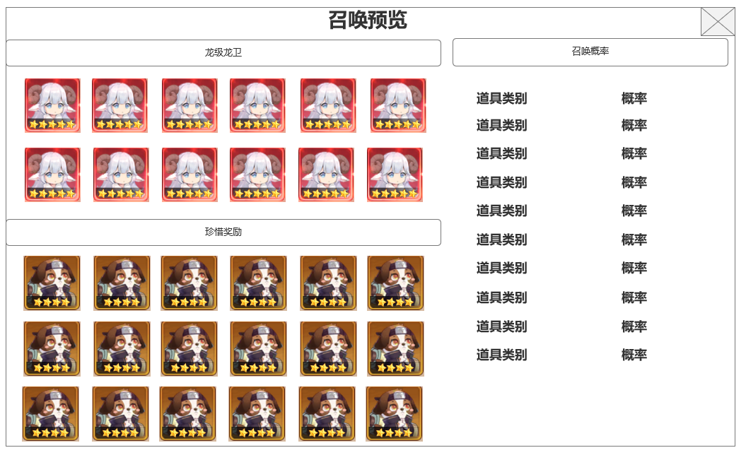
界面相关 |  |  |  |  | 功能规则

 | 思维导图
 |  |  |  |  |  |  | 王者龙卫 龙珠镶嵌
 |  |  |  |  |  | 1.概述
 |  |  |  |  |  | ▶ | 龙卫是玩家操控的角色单位 。需要使用龙卫阵容界面决定可上阵的龙卫，最多3个，战斗中可通过点击龙卫头像，随意切换上阵的龙卫
 | 流程图 |  |  |  |  | ▶ | 龙珠镶嵌直接提高龙卫相关战斗属性，通过控制资源投放改变当前龙卫相应属性的成长节奏
 |  |  |  |  |  | 2龙卫龙珠镶嵌规则
 |  |  |  |  |  | ▶ | 根据属性类型不同，分为六个种类的龙珠，每种对应使用后能提高指定龙卫的对应属性
 |  |  |  |  |  | ▶ | 龙珠是背包道具，持有的数量将在界面中显示出来
 |  |  |  |  |  | ▶ | 选中对应龙珠后会显示龙珠名称，获取途径，已使用的龙珠数量/可使用的龙珠上限。不同种类龙珠不共享使用上限
 |  |  |  |  |  |  | 对应属性的后方会用绿色属性数字和上升箭头，预显示本次使用后属性加成的结果变化

 |  |  |  |  |  | ▶ | 点击使用后使用消耗1颗龙珠，对应龙卫的对应属性增加。可快速使用10次，如龙珠数量不足则使用当前持有数量的龙珠，如超出上限，则只能使用达到上限 的龙珠数量
 |  |  |  |  |  | ▶ | 龙珠数量为0时，使用和使用10次按钮置灰
 |  |  |  |  |  | ▶ | 龙珠可试用上限与当前龙卫星级有关，星级越高，可试用龙珠上线越高

 | 功能入口
 | 主界面点击龙卫功能图标，选择洗练分页签进入

 | 升级主界面
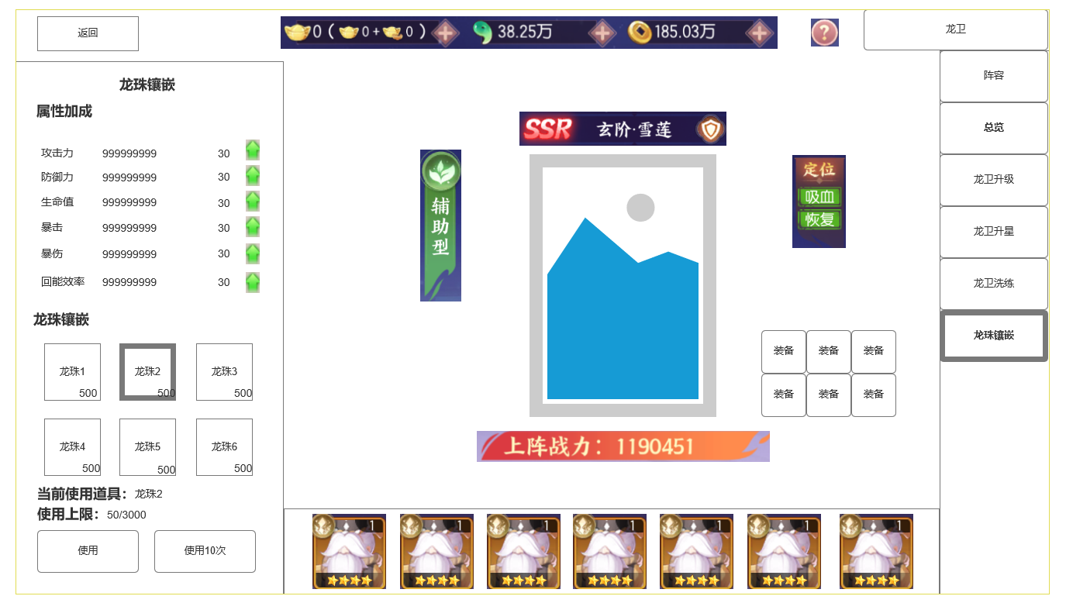
 | 整体功能不变，
 |  | 1 | 龙珠可能提高的属性
 |  |  | ▶ | 显示龙珠可能提高的属性往突破
 |  | 2 | 持有的龙珠信息
 |  |  | ▶ | 显示所有可能持有的龙珠类型的图标
 |  |  | ▶ | 持有数量
 |  |  | ▶ | 选中状态，选择其中一个使用
1
 |  | 3 | 当前选中龙珠的使用状态，使用操作按钮
 |  |  | ▶ | 当前选中龙珠的道具名称
 |  |  | ▶ | 当前龙珠使用上限
 |  |  | ▶ | 使用按钮&使用10次

2

3

 | 未标示界面

 | 升级星级成功后展示界面

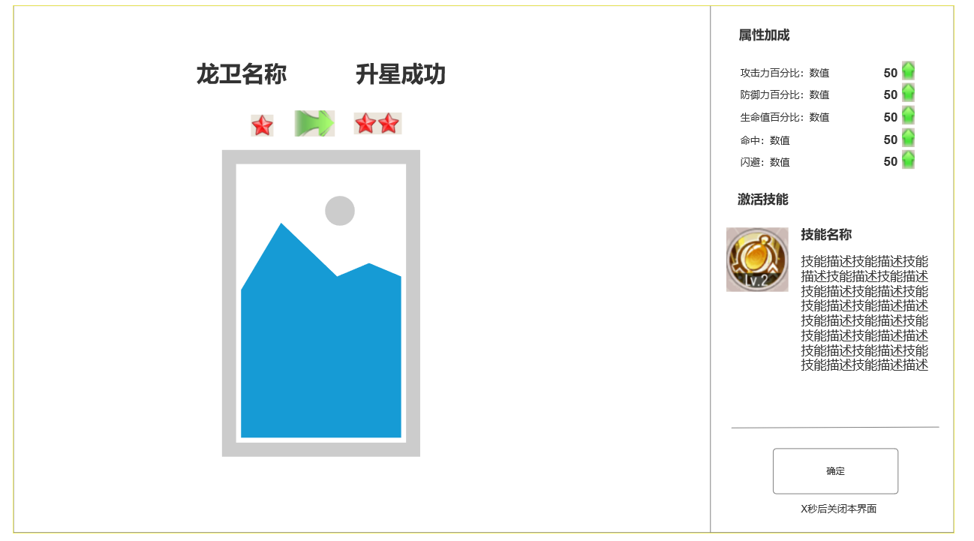

 | 星级带来 技能升级的变化 展示界面

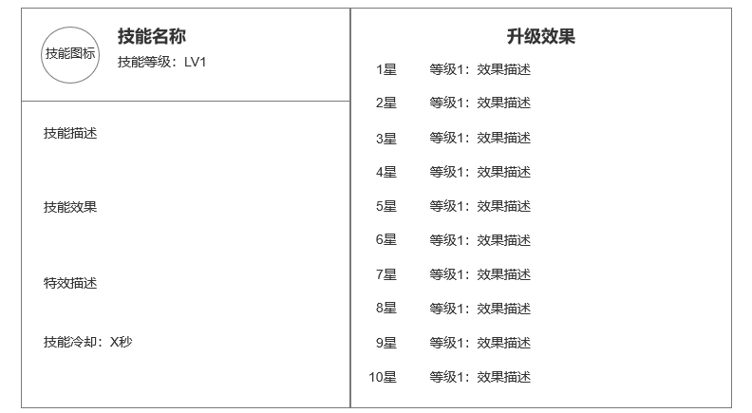

1

 | 未标示界面

参考界面
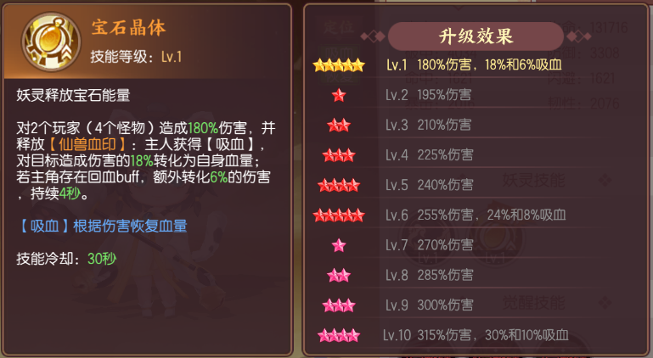
参考图

 | 剑刃风华 妖灵升星



  

